Putaran 1
ALGORITMA AES

Plaintext | kelompok delapan
Kunci | Bellclarjenprima
Algoritma | AES 128 bit -> 16 byte

 | k | m | Space | a |  | B | c | j | r
 | e | p | d | p |  | e | l | e | i
 | l | o | e | a |  | l | a | n | m
 | o | k | l | n |  | l | r | p | a

 |  | Konversi Teks Ke Hexadecimal

 | 6B | 6D | 20 | 61 |  | 42 | 63 | 6A | 72
 | 65 | 70 | 64 | 70 |  | 65 | 6C | 65 | 69
 | 6C | 6F | 65 | 61 |  | 6C | 61 | 6E | 6D
 | 6F | 6B | 6C | 6E |  | 6C | 72 | 70 | 61

 | Konversi HExaDecimal ke Biner

 | 01101011 | 01101101 | 00100000 | 01100001 |  | 01000010 | 01100011 | 01101010 | 01110010
 | 01100101 | 01110000 | 01100100 | 01110000 |  | 01100101 | 01101100 | 01100101 | 01101001
 | 01101100 | 01101111 | 01100101 | 01100001 |  | 01101100 | 01100001 | 01101110 | 01101101
 | 01101111 | 01101011 | 01101100 | 01101110 |  | 01101100 | 01110010 | 01110000 | 01100001

 | Initial Round XoR

Kolom 1 | 01101011 | XoR | 01000010 | = | 00101001 | Kolom 3 | 00100000 | XoR | 01101010 | = | 01001010 |  | Hasil | 00101001 | 00001110 | 01001010 | 00010011
 | 01100101 | XoR | 01100101 | = | 00000000 |  | 01100100 | XoR | 01100101 | = | 00000001 |  |  | 00000000 | 00011100 | 00000001 | 00011001
 | 01101100 | XoR | 01101100 | = | 00000000 |  | 01100101 | XoR | 01101110 | = | 01001110 |  |  | 00000000 | 00001110 | 00001011 | 00001100
 | 01101111 | XoR | 01101100 | = | 00000011 |  | 01101100 | XoR | 01110000 | = | 00011100 |  |  | 00000011 | 00011001 | 00011100 | 00001111
 |  |  |  |  |  |  |  |  |  |  |  |  |  |  |  |  |  |  | konversi ke hexadecimal ulang
Kolom 2 | 01101101 | XoR | 01100011 | = | 00001110 | Kolom 4 | 01100001 | XoR | 01110010 | = | 00010011 |  | Hasil Hexa | 29 | E | 4A | 13 | 29 | 45 | 4A | 13
 | 01110000 | XoR | 01101100 | = | 00011100 |  | 01110000 | XoR | 01101001 | = | 00011001 |  |  | 0 | 1C | 1 | 19 | 30 | 1C | 31 | 19
 | 01101111 | XoR | 01100001 | = | 00001110 |  | 01100001 | XoR | 01101101 | = | 00001100 |  |  | 0 | E | B | C | 30 | 45 | 42 | 43
 | 01101011 | XoR | 01110010 | = | 00011001 |  | 01101110 | XoR | 01100001 | = | 00001111 |  |  | 3 | 19 | 1C | F | 33 | 19 | 1C | 46

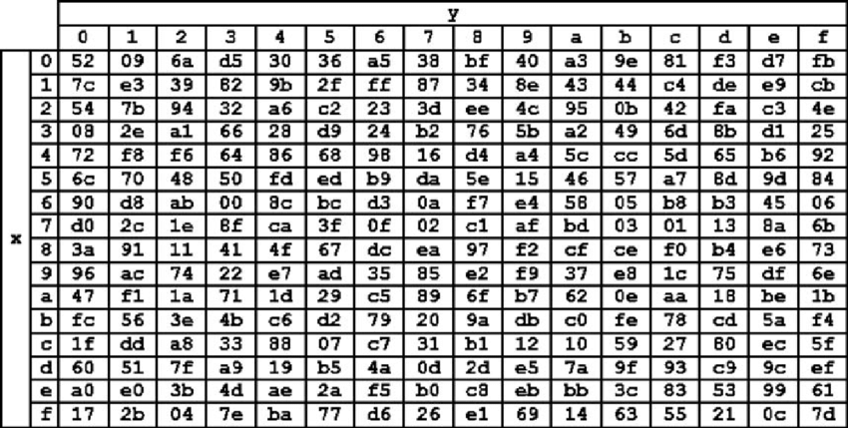
 | Hasil XoR |  |  |  |  |  |  |  |  | Tabel S -BOX
 | 29 | 45 | 4A | 13 |  |  |  |  |  |  |  |  |  |  |  |  |  |  | konversi ulang hexadecimal ke binner damn langsung di XoR
 | 30 | 1C | 31 | 19 |  |  |  |  |  |  |  |  |  |  |  |  |  | 00101001 | 01000101 | 01001010 | 00010011
 | 30 | 45 | 42 | 43 |  |  |  |  |  |  |  |  |  |  |  |  |  | 00110000 | 00011100 | 00110001 | 00011001
 | 33 | 19 | 1C | 46 |  |  |  |  |  |  |  |  |  |  |  |  |  | 00110000 | 01000101 | 01000010 | 01000011
 |  |  |  |  |  |  |  |  |  |  |  |  |  |  |  |  |  | 00110011 | 00011001 | 00011100 | 01000110
 | Proses Sub-bytes menggunakan tabel S-Box

 | 4c | 68 | 5c | 82 |  |  |  |  |  |  |  |  |  |  |  |  |  |  | konversi ke hexadecimal ulang
 | 08 | c4 | 2e | 8e |  |  |  |  |  |  |  |  |  |  |  |  |  | 29 | 45 | 4A | 13
 | 08 | 68 | f6 | 64 |  |  |  |  |  |  |  |  |  |  |  |  |  | 30 | 1C | 31 | 19
 | 66 | 8e | c4 | 98 |  |  |  |  |  |  |  |  |  |  |  |  |  | 30 | 45 | 42 | 43
 |  |  |  |  |  |  |  |  |  |  |  |  |  |  |  |  |  | 33 | 19 | 1C | 46
 |  | Proses Shift Rows

 | 4c | 68 | 5c | 82 | Baris 1 Tidak digeser
 | 08 | c4 | 2e | 8e | Geser 1
 | 08 | 68 | f6 | 64 | Geser 2
 | 66 | 8e | c4 | 98 | Geser 3

 |  | Hasil Shift Rows
 | 4c | 68 | 5c | 82
 | c4 | 2e | 8e | 08
 | f6 | 64 | 08 | 68
 | 98 | 66 | 8e | c4

 | Proses Mix Column

 | 02 | 03 | 01 | 01 |  | 4c | 68 | 5c | 82
 | 01 | 02 | 03 | 01 | * | c4 | 2e | 8e | 08 |  | =
 | 01 | 01 | 02 | 03 |  | f6 | 64 | 08 | 68
 | 03 | 01 | 01 | 02 |  | 98 | 66 | 8e | c4

 | 00000010 | 00000011 | 00000001 | 00000001 |  | 01001100 | 01101000 | 01011100 | 10000010 |  |  | 01001110 | 01101011 | 01011101 | 10000011
 | 00000001 | 00000010 | 00000011 | 00000001 | * | 11000100 | 00101110 | 10001110 | 00001000 |  | = | 11000101 | 00101111 | 10001101 | 00001001
 | 00000001 | 00000001 | 00000010 | 00000011 |  | 11110110 | 01100100 | 00001000 | 01101000 |  |  | 11110111 | 11110111 | 00001010 | 01101011
 | 00000011 | 00000001 | 00000001 | 00000010 |  | 10011000 | 01100110 | 10001110 | 11000100 |  |  | 10011011 | 01100111 | 10001111 | 11000110

 | Konversi Hexa
 | 4E | 6B | 5D | 83
 | C5 | 2F | 8D | 9
 | F7 | F7 | A | 6B
 | 9B | 67 | 8F | C6

 | Hasil putaran pertama adalah
 | 4E C5 F7 9B | 6B 2F F7 67 | 5D 8D A 8F | 83 9 6B C6

 | Lanjut putaran selanjut nya sampe 10x putaran

